3.2_pag6
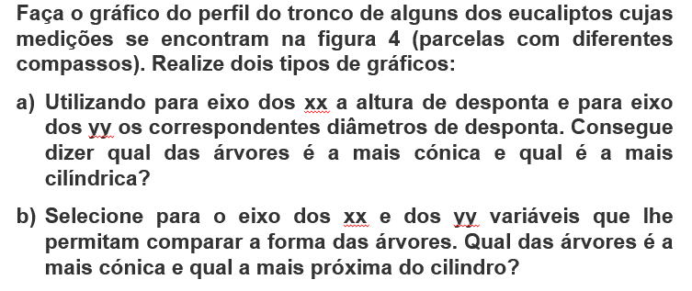
Arv nº 36 - compasso 4x5 |  |  |  | Arv nº 8 - compasso 3x2 |  |  |  |  | 4x5 | 3x2
hi | di | hi/h | di/h | hi | di | hi/h | di/h | N (ha-1) | 500 | 1667
0.50 | 26.7 | 0.02 | 0.89 | 0.50 | 16.0 | 0.02 | 0.72
1.30 | 24.1 | 0.04 | 0.80 | 1.30 | 15.3 | 0.06 | 0.69
1.50 | 24.0 | 0.05 | 0.80 | 1.50 | 15.0 | 0.07 | 0.67
4.50 | 21.6 | 0.15 | 0.72 | 3.35 | 14.4 | 0.15 | 0.65
7.50 | 19.5 | 0.25 | 0.65 | 5.58 | 13.5 | 0.25 | 0.60
10.50 | 19.5 | 0.35 | 0.65 | 7.81 | 12.4 | 0.35 | 0.56
13.50 | 18.0 | 0.45 | 0.60 | 10.04 | 11.2 | 0.45 | 0.50
16.50 | 13.5 | 0.55 | 0.45 | 12.28 | 10.8 | 0.55 | 0.48
19.50 | 9.6 | 0.65 | 0.32 | 14.51 | 9.0 | 0.65 | 0.40
21.90 | 7.5 | 0.73 | 0.25 | 17.46 | 6.3 | 0.78 | 0.28
30.00 | 0.0 | 1.00 | 0.00 | 19.44 | 4.1 | 0.87 | 0.19
 |  |  |  | 22.32 | 0.0 | 1.00 | 0.00

a) Gráfico do perfil do tronco com os eixos em unidades absolutas (di; hi)

Com base neste gráfico é difícil dizer qual das árvores é mais cónica, uma vez que têm dimensões muito diferentes

b) Gráfico do perfil do tronco com os eixos em unidades relativas (di/h; hi/h)

Com base neste gráfico já é mais fácil concluir que a árvore nº 36 - compasso 4x5 - é mais cónica do que a árvore nº 8 - compasso 3x2.

